상품제안서
커스텀 전사매트 미니에코백형 | 상품코드: S27917

 |  |  |  |  |  |  | 02-713-8555 | www.synergygift.co.kr
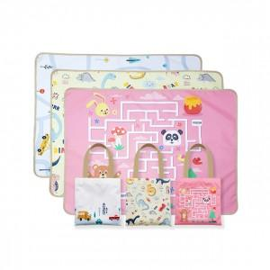 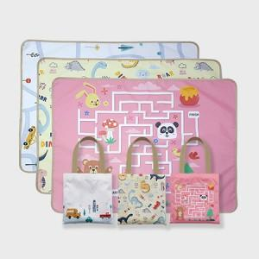 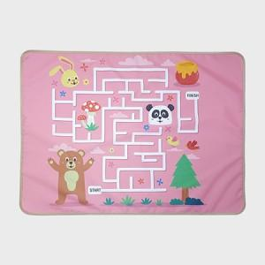

【상세/제작정보】

【인쇄/포장옵션】 | 풀칼라 / OPP(비닐)

【공급단가】 | 수량 | 100~ | 300~ | 500~ | 1,000~ | 3,000~
*VAT별도 | 73*100 | 11,870원 | 11,590원 | 11,110원 | 10,830원 | 10,540원
 | 73*140 | 14,120원 | 13,780원 | 13,220원 | 12,880원 | 12,540원
 | 90x140 | 16,620원 | 16,220원 | 15,560원 | 15,160원 | 14,760원
 | 100*140 | 18,120원 | 17,690원 | 16,960원 | 16,530원 | 16,090원

【상품 URL】 | https://www.synergygift.co.kr:443/src/goods_detail.php?gdno=27917

